Sheet1
내셔널지오그래픽 팔레트 컬러 와펜 케이스
STI : 02 6673 4900 , Fax : 02 6406 6543
배송주소:
제품명 | 내셔널지오그래픽 팔레트 컬러 와펜 케이스
이미지 | 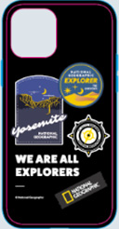 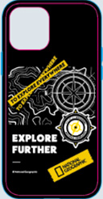 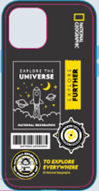 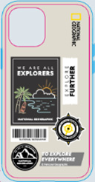 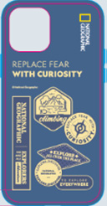  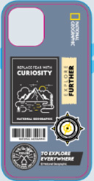 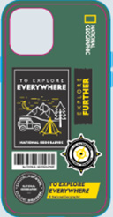
기종/색상 | 요세미티 블랙 | 토포그래피 블랙 | 유니버스 블랙 | 서핑 스톤베이지 | 큐리어서티 네이비 | 익스플로어 로즈레드 | 클라임빙 그레이블루 | 캠핑 포레스트그린
아이폰13 mini
아이폰13
아이폰13 PRO
아이폰13 PRO MAX
아이폰14 | X | X |  |  | X
아이폰14 PLUS | X | X |  |  | X
아이폰14 PRO | X | X |  |  | X
아이폰14 PRO MAX | X | X |  |  | X
아이폰15 | X | X |  |  | X
아이폰15 PLUS | X | X |  |  | X
아이폰15 PRO | X | X |  |  | X
아이폰15 PRO MAX | X | X |  |  | X
갤럭시S23 (S911) | X | X |  |  | X
갤럭시S23플러스 (S916) | X | X |  |  | X
갤럭시S23울트라 (S918) | X | X |  |  | X
갤럭시S24 (S921) | X | X |  |  | X
갤럭시S24플러스 (S926) | X | X |  |  | X
갤럭시S24울트라 (S928) | X | X |  |  | X

